身份证上传规则
身份证打包规则： | 目前只支持 zip格式压缩，压缩包不超过18M，单张图片不超过1M。
 | 以身份证号为文件夹名称，身份证正面命名为 1.jpg，身份证反面命名为 2.jpg

示例： | 添加 姓名为 王凯凯 和 李凯凯 的身份证图片，其身份证号为： |  | 370602198910271218
 |  |  | 370602198910271219

 |  | 文件夹命名规则为：

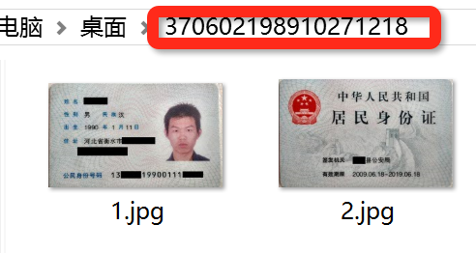
 |  | 身份证图片命名规则为：

